別紙40
＜労働時間＞
評価項目のうち「労働時間」については、就労継続支援Ａ型において利用者の１日の平均労働時間が長いほど、利用者の賃金増加につながることや、支援コストがかかると考えられるため、１日の平均労働時間により評価する。
１日の平均労働時間は、就労継続支援Ａ型のあった日の属する年度の前年度において、就労継続支援Ａ型事業所等と雇用契約を締結していた利用者の当該就労継続支援Ａ型事業所等における労働時間の合計数を当該利用者の合計数で除して算出し、次の①から⑧に掲げる区分に応じ、スコアを算定する。
１日の平均労働時間が７時間以上 80点
１日の平均労働時間が６時間以上７時間未満 70点
１日の平均労働時間が５時間以上６時間未満 55点
１日の平均労働時間が４時間30分以上５時間未満 45点
１日の平均労働時間が４時間以上４時間30分未満 40点
１日の平均労働時間が３時間以上４時間未満 30点
１日の平均労働時間が２時間以上３時間未満 20点
１日の平均労働時間が２時間未満 5点
※令和３年度における就労継続支援Ａ型サービス費の算定に係る「労働時間」のスコアの算出に当たっては新型コロナウイルス感染症の影響を踏まえ、令和２年度の実績を用いないことも可能とする。具体的には、次のいずれかの実績で算出すること。
・平成30年度
・令和元年度
・令和２年度
労働時間の合計数は、実際に利用者が労働した時間数の前年度の総計をいうものであって、休憩時間、遅刻、早退、欠勤、健康面や生活面の助言及び指導といった面談に要した時間等により実際に労働していない時間であって賃金の支払いが生じない時間については労働時間の合計数に含めない。
年次有給休暇を取得した場合（時間単位で取得した場合も含む。）や健康面や生活面の助言及び指導といった面談に要した時間等であっても労働時間とし賃金を支払っている場合は労働時間の合計数に含めるものとする。
なお、就労継続支援Ａ型事業所等に雇用される利用者以外の者については、平均労働時間の合計数の算出においてその対象とならない。
また、利用開始時には予見できない事由により短時間労働（１日の労働時間が４時間未満のことをいう。以下同じ。）となった場合、当該短時間労働となった者については、短時間労働となった日から90日分を限度として、延べ労働時間数及び延べ利用者数から除外しても差し支えないこととし、短時間労働となってしまった事由について都道府県に届け出ること。
利用開始時には予見できない事由とは、具体的には以下の事由などを想定している。
・ 筋ジストロフィー等進行性の難病等を罹患している利用者が、利用開始時には予見できない病状の進行により短時間労働となってしまった場合
・ 利用開始後に病気等で入院し、退院直後の労働が短時間となってしまう場合
・ 家族の介護を受けながら利用していたが、家族の病気等により、居宅介護等のサービスによる介護が必要となってしまった場合
・ 精神障害者等で、利用開始時には予見できない体調の変動により短時間労働となってしまった場合
目次に戻る
（参考様式５）の（別紙４０） |  |  |  |  |  |  |  |  |  |  |  |  |  |  |  |  | 2021-04-19

就労継続支援Ａ型に係る基本報酬の算定区分に関する届出書

 |  |  |  |  |  |  |  |  |  |  |  |  |  |  |  |  | 4311880134
 | 事業所名 |  |  |  |  |  |  | 就労支援事業所 友愛苑

 | 人員配置区分 |  |  |  |  |  |  | 1 |  | ←選択してください。 |  |  |  |  | １． Ⅰ型（7.5：1）
 |  |  |  |  |  |  |  |  |  | １． Ⅰ型（7.5：1） |  |  |  |  | ２． Ⅱ型（10：1）
 | 利用定員 |  |  |  |  |  |  |  |  |  |  | 評価点区分
 |  |  |  | ↓選択してください。 |  |  |  |  |  |  |  |  | ↓選択してください。
 |  |  |  | 2 |  | 21人以上40人以下 |  |  |  |  |  |  | 5 | 評価点が８０点以上１０５点未満 |  |  |  |  | 85

 |  |  |  | 1 |  | 20人以下 |  |  |  |  |  |  | 1 | 評価点が１７０点以上
 |  |  |  | 2 |  | 21人以上40人以下 |  |  |  |  |  |  | 2 | 評価点が１５０点以上１７０点未満
 |  |  |  | 3 |  | 41人以上60人以下 |  |  |  |  |  |  | 3 | 評価点が１３０点以上１５０点未満
 |  |  |  | 4 |  | 61人以上80人以下 |  |  |  |  |  |  | 4 | 評価点が１０５点以上１３０点未満
 |  |  |  | 5 |  | 81人以上 |  |  |  |  |  |  | 5 | 評価点が８０点以上１０５点未満
 |  |  |  |  |  |  |  |  |  |  |  |  | 6 | 評価点が６０点以上８０点未満
 |  | ※多機能型の場合、定員合計を記入。その場合、「体制等状況一覧表」の「定員区分」の数値と一致する。 |  |  |  |  |  |  |  |  |  |  | 7 | 評価点が６０点未満の場合
 |  |  |  |  |  |  |  |  |  |  |  |  | 8 | なし（経過措置：新規指定から１年間 ※5と同じ）

 | （労働時間に限る） 実績算定対象年度 |  |  |  |  | 2 | 1 | 平成30年度（平成30年4月～平成31年3月）
 |  |  |  |  |  |  | 2 | 令和元年度（平成31年4月～令和2年3月）
 |  |  |  |  |  |  | 3 | 令和2年度（令和2年4月～令和3年3月） ※3の場合、【別紙54-2】を提出してください。
 | 前年度の労働時間・利用者の状況 |  | ※実績対象年度で「３」を選択しない場合、以下は不要です。
 |  |  |  |  | 延べ労働時間数 |  |  |  |  |  | 延べ利用者数 （雇用契約者数）

 |  |  | ４月 |  | #REF! |  |  |  | 時間 |  | #REF! |  |  | 人

 |  |  | ５月 |  | #REF! |  |  |  | 時間 |  | #REF! |  |  | 人

 |  |  | ６月 |  | #REF! |  |  |  | 時間 |  | #REF! |  |  | 人

 |  |  | ７月 |  | #REF! |  |  |  | 時間 |  | #REF! |  |  | 人

 |  |  | ８月 |  | #REF! |  |  |  | 時間 |  | #REF! |  |  | 人

 |  |  | ９月 |  | #REF! |  |  |  | 時間 |  | #REF! |  |  | 人

 |  |  | １０月 |  | #REF! |  |  |  | 時間 |  | #REF! |  |  | 人

【自己評価未公表減算について】
指定障害福祉サービス基準第196条の３に規定する基準を満たしていない場合、つまり、就労継続支援Ａ型サービス費を算定するに当たり算出する評価点を、インターネットの利用その他の方法により公表していない場合に減算を行うものである。
公表方法については、原則、事業所のホームページ等インターネットを利用した公表方法を想定しているが、インターネットの利用以外で想定している方法は、次のとおりである。このほか、就労継続支援Ａ型の利用を希望している障害者等第三者に対して広く情報発信できる方法により実施すること。
・市町村等が発行する情報誌への掲載
・当該就労継続支援Ａ型事業所等及び関係機関等での掲示
なお、公表した内容については、情報のアクセシビリティにも配慮し、テキストデータの変換、点字資料・読み仮名付き資料の作成などの対応も実施することが望ましい。
スコアの合計点及び当該スコアの詳細について、スコア留意事項通知の別紙２－１及び別紙２－２の様式により、インターネットの利用その他の方法により、毎年度４月中に公表すること。また、「就労移行支援事業、就労継続支援事業（Ａ型、Ｂ型）における留意事項について」（平成19 年４月２日付障障発第0402001 号厚生労働省社会・援護局障害保健福祉部障害福祉課長通知）に基づき経営改善計画書を作成している就労継続支援Ａ型事業所等においては、当該経営改善計画書も併せて公表することが望ましい。なお、新規指定の就労継続支援Ａ型事業所等の初年度(年度途中に指定された事業所については、初年度及び２年度目)については、スコアを算出できないため、公表は要さないものであること。
 |  |  | １１月 |  | #REF! |  |  |  | 時間 |  | #REF! |  |  | 人

 |  |  | １２月 |  | #REF! |  |  |  | 時間 |  | #REF! |  |  | 人

 |  |  | １月 |  | #REF! |  |  |  | 時間 |  | #REF! |  |  | 人

 |  |  | ２月 |  | #REF! |  |  |  | 時間 |  | #REF! |  |  | 人

 |  |  | ３月 |  | #REF! |  |  |  | 時間 |  | #REF! |  |  | 人 |  | １日の平均労働時間数 （延べ労働時間数÷延べ利用者数）

 |  |  | 合計 |  | #REF! |  |  |  | 時間 |  | #REF! |  |  | 人 |  | #REF! |  | 時間

 | 評価点の公表 |  |  |  |  |  |  | インターネット利用 |  | （公表場所） 当法人ホームページ

 |  |  |  |  |  |  |  |  |  | （URL） https://www.yuaien.jp/

 |  |  |  |  |  |  |  | その他

 | 注１ 厚生労働大臣が定める事項及び評価方法（令和３年厚生労働省告示第88号）に基づき評価点を算出すること。 なお、「就労継続支援Ａ型事業所におけるスコア表（全体）」も併せて提出すること。 注２ 評価点区分「なし（経過措置対象）」は、指定を受けてから１年度間を経過していない事業所が選択する。 注３ 評価点の公表については、インターネットを利用した公表方法の場合は、公表場所と当該公表場所のURL等を、 その他の方法による場合は、その公表方法を記載すること。 なお、公表していない場合は、減算となるので留意すること。

スコア公表様式（全体表）
別 紙
 |  |  |  |  |  |  |  |  |  |  |  |  |  |  | 44305

就労継続支援Ａ型事業所におけるスコア表（全体）

事業所名 |  | 就労支援事業所 友愛苑 |  |  | 事業所番号 |  | 4311880134
住 所 |  | 球磨郡相良村柳瀬987番地５０ |  |  | 管理者名 |  | 村山 てるよ
電話番号 |  | 0966-22-1222 |  |  | 対象年度 |  | 令和２年度

（Ⅰ）労働時間 |  |  |  |  | （Ⅳ） 支援力向上（※）
①1日の平均労働時間が７時間以上 |  |  |  | 40 | ◎ | ①研修計画に基づいた外部研修会又は内部研修会 |  |  |  |  |  |  |  |  | 15
②1日の平均労働時間が６時間以上７時間未満 |  |  |  |  | 参加した職員が１人以上であった
③1日の平均労働時間が５時間以上６時間未満 |  |  |  |  | 参加した職員が半数以上であった |  |  |  |  |  |  |  |  | ○
④1日の平均労働時間が４時間30分以上５時間未満 |  |  |  |  |  | ②研修、学会等又は学会誌等において発表
⑤1日の平均労働時間が４時間以上４時間30分未満 |  |  | ○ |  | １回の場合
⑥1日の平均労働時間が３時間以上４時間未満 |  |  |  |  | ２回以上の場合
⑦1日の平均労働時間が２時間以上３時間未満 |  |  |  |  |  | ③視察・実習の実施又は受け入れ
⑧1日の平均労働時間が２時間未満 |  |  |  | 点 | どちらか一方のみの取組を行っている
①80点 ②70点 ③55点 ④45 点 ⑤40点 ⑥30点 ⑦20点 ⑧5点 |  |  |  |  | いずれの取組も行っている
（Ⅱ）生産活動 |  |  |  |  |  | ④販路拡大の商談会等への参加
①前々年度及び前年度において 生産活動収支が利用者に支払う賃金の総額以上 |  |  |  | 5 | １回の場合
 |  |  |  |  | ２回以上の場合
②前年度において 生産活動収支が利用者に支払う賃金の総額以上 |  |  |  |  |  | ⑤職員の人事評価制度
 |  |  |  |  | 人事評価結果に基づき定期に昇給を判定する 制度を設け、全ての職員に周知している
③前年度において 生産活動収支が利用者に支払う賃金の総額未満
 |  |  |  |  |  | ⑥ピアサポーターの配置
④前々年度及び前年度において 生産活動収支が利用者に支払う賃金の総額未満 |  |  | ○ |  | ピアサポーターを職員として配置している
 |  |  |  | 点
①40点 ②25点 ③20点 ④5点 |  |  |  |  |  | ⑦第三者評価
（Ⅲ）多様な働き方（※） |  |  |  |  | 過去３年以内の福祉サービス第三者評価を 受審しており、結果を公表している。
 | ①免許・資格取得、検定の受検勧奨に関する制度 |  |  | 15
就業規則等で定めている |  |  |  |  |  | ⑧ＩＳＯが制定したマネジメント規格等の認証等
就業規則等で定めており、前年度の実績がある |  |  |  |  | 都道府県知事が適当と認めるＩＳＯが定めた 規格その他これに準ずるもの認証を受けている
 | ②利用者を職員として登用する制度
就業規則等で定めている |  |  |  |  | 小計（注2） |  |  |  |  |  |  |  |  | 2 | 点
就業規則等で定めており、前年度の実績がある |  |  |  |  | （※）任意の５項目を選択すること |  |  |  |  | （注2）8以上:35点、6～7：25点、1～5：15点
 | ③在宅勤務に係る労働条件及び服務規律
就業規則等で定めている |  |  |  |  | （Ⅴ）地域連携活動
就業規則等で定めており、前年度の実績がある |  |  |  |  | 地域の事業者と連携した付加価値の高い商品開発、企業や官公庁等での生産活動等地域社会と連携した活動を行い、その結果をインターネット等により公表している |  |  |  |  |  |  |  |  | ○ | 10
 | ④フレックスタイム制に係る労働条件
就業規則等で定めている |  |  |  |  |  |  |  |  |  |  |  |  |  |  | 点
就業規則等で定めており、前年度の実績がある |  |  |  |  |  |  |  |  |  |  |  |  |  |  | 1事例以上ある場合:10点
◎ | ⑤短時間勤務に係る労働条件
就業規則等で定めている |  |  | ○ |  | 項目 |  | 点数
就業規則等で定めており、前年度の実績がある |  |  |  |  | 労働時間 |  | 5点 | 20点 | 30点 | 40点 | 45点 | 55点 | 70点 | 80点 | 40
 | ⑥時差出勤制度に係る労働条件 |  |  |  | 生産活動 |  | 5点 |  | 20点 |  | 25点 |  | 40点 |  | 5
就業規則等で定めている |  |  |  |  | 多様な働き方 |  | 0点 |  | 15点 |  | 25点 |  | 35点 |  | 15
就業規則等で定めており、前年度の実績がある |  |  |  |  | 支援力向上 |  | 0点 |  | 15点 |  | 25点 |  | 35点 |  | 15
◎ | ⑦有給休暇の時間単位取得又は計画的付与制度 |  |  |  | 地域連携活動 |  | 0点 |  |  |  | 10点 |  |  |  | 10
就業規則等で定めている
就業規則等で定めており、前年度の実績がある |  |  | ○
◎ | ⑧傷病休暇等の取得に関する事項 |  |  |  | 合計
就業規則等で定めている |  |  | ○ |  | 85 |  |  |  |  |  |  |  | ／２００点
就業規則等で定めており、前年度の実績がある
小計（注1） |  |  | 4 | 点 |  |  |  |  |  |  |  | 点
（※）任意の５項目を選択すること |  |  |  | （注1）8以上:35点、6～7：25点、1～5：15点

地域連携活動実施状況報告書
別 紙
別 紙
 |  |  |  |  | 2021-04-16

就労継続支援Ａ型事業所における地域連携活動実施状況報告書

事業所名 | 就労支援事業所 友愛苑 |  | 事業所番号 | 4311880134
住 所 | 球磨郡相良村柳瀬987番地５０ |  | 管理者名 | 村山 てるよ
電話番号 | 0966-22-1222 |  | 対象年度 | 令和２年度

地域連携活動の概要
＜活動内容＞ |  |  | ＜活動の様子＞
＜活動場所＞ 相良村 川辺構造改善センター ＜実施日程＞ 令和2年4月1日～令和3年3月31日の毎週木曜日 ＜実施した生産活動・施設外就労の概要＞ 清掃業務 ＜利用者数等＞ 利用者5名 職員1名 |  |  | 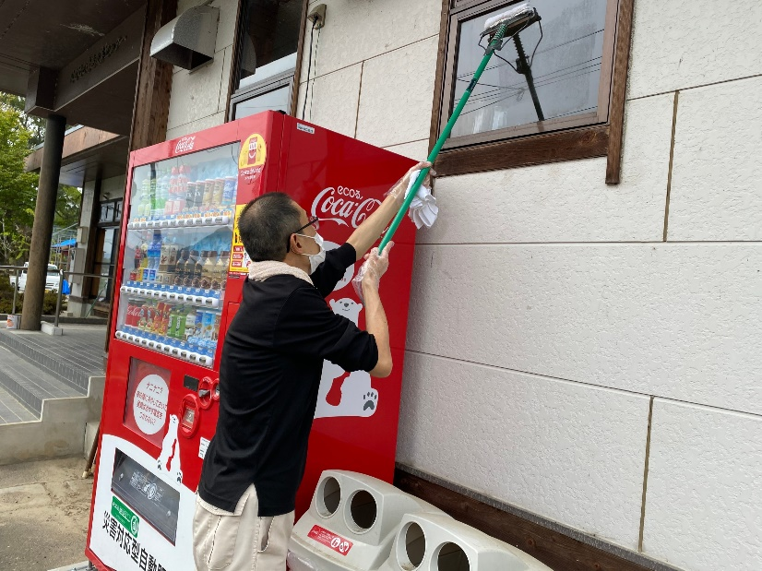 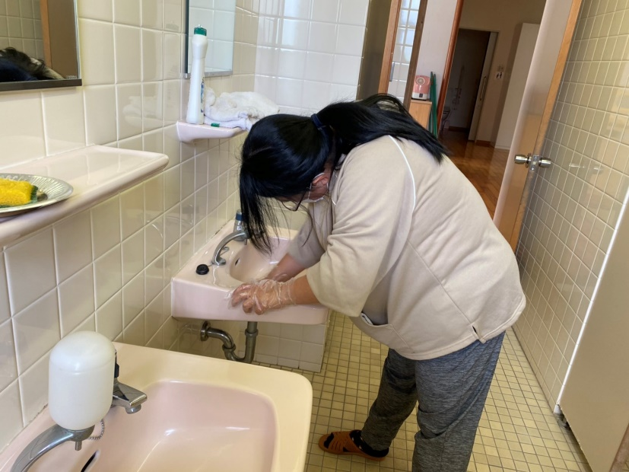 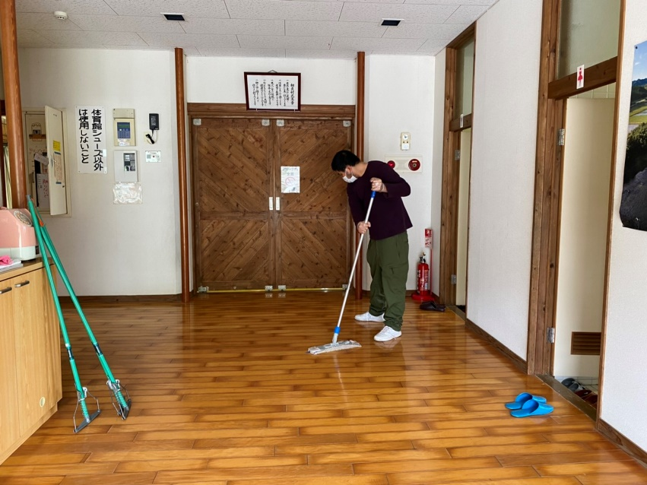 ＜活動の様子の写真＞

＜目的＞
＜地域連携活動のねらい＞ 地域での清掃業務を請け負うことで地域住民に友愛苑という存在や活動内容を知ってもらう ＜対象者にとってのメリット＞ ・地域住民との交流や清掃業務のスキルアップにつながる ・仕事量の確保につながる

＜成果＞
＜実施した結果＞ ・コロナ禍においても仕事量の確保につながった ・他の清掃業務もあり、清掃業務のスキルが上がった ＜課題点＞

連携先の企業等の意見または評価
＜連携した結果に対する意見または評価＞ 村の施設であり川辺構造改善センターの清掃を委託しています。 センター全体を細かいところまで清掃していただいており、 地域のセンター利用者にも気持ちよく利用していただけます。 また、清掃の中で気づいたセンターの故障等はすぐに連絡をいただけるので、 すぐに確認することができ、改善センターの管理の面でも協力いただいています。

連携先企業名 |  | 相良村役場 産業振興課 |  | 担当者名 | 牛島 倖乃

